Índice
REPÚBLICA DE PANAMÁ
CONTRALORÍA GENERAL DE LA REPÚBLICA
Instituto Nacional de Estadística y Censo
CIFRAS ESTIMADAS DEL PRODUCTO INTERNO BRUTO PROVINCIAL
Tabla de contenido
Núm. de cuadro | Cuadros
 | A PRECIOS CONSTANTES
 | Total República y detalle, según provincia:
Cuadro 1
 | Producto Interno Bruto en la República, según provincia: años 2018-24
 | Producto Interno Bruto por provincia, composición y variación porcentual
Cuadro 2
 | Bocas del Toro
Cuadro 3
 | Coclé
Cuadro 4
 | Colón
Cuadro 5
 | Chiriquí
Cuadro 6
 | Darién
Cuadro 7
 | Herrera
Cuadro 8
 | Los Santos
Cuadro 9
 | Panamá
Cuadro 10
 | Panamá Oeste
Cuadro 11
 | Veraguas
 | Composición porcentual del PIB Provincial, según categoría de actividad económica:
Cuadro 12
 | Por provincia, según categoría de actividad económica: año 2018
Cuadro 13
 | Por provincia, según categoría de actividad económica: año 2019
Cuadro 14
 | Por provincia, según categoría de actividad económica: año 2020
Cuadro 15
 | Por provincia, según categoría de actividad económica: año 2021
Cuadro 16
 | Por provincia, según categoría de actividad económica: año 2022
Cuadro 17
 | Por provincia, según categoría de actividad económica: año 2023
Cuadro 18
 | Por provincia, según categoría de actividad económica: año 2024
 | A PRECIOS CORRRIENTES
 | Total República y detalle, según provincia:
Cuadro 19
 | Producto Interno Bruto en la República, según provincia: años 2018-24
 | Tabla de datos
 | Diccionario de datos

Bocas del Toro
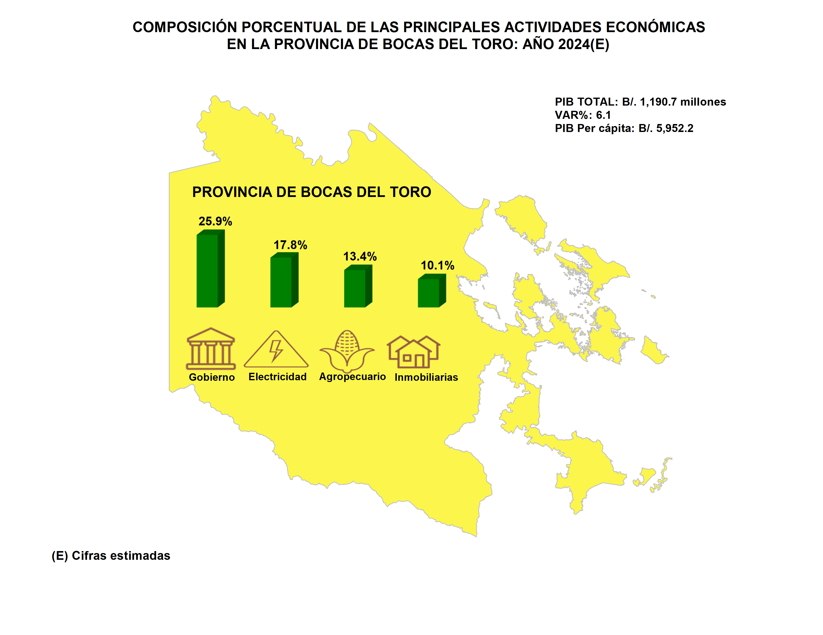
Índice

Coclé
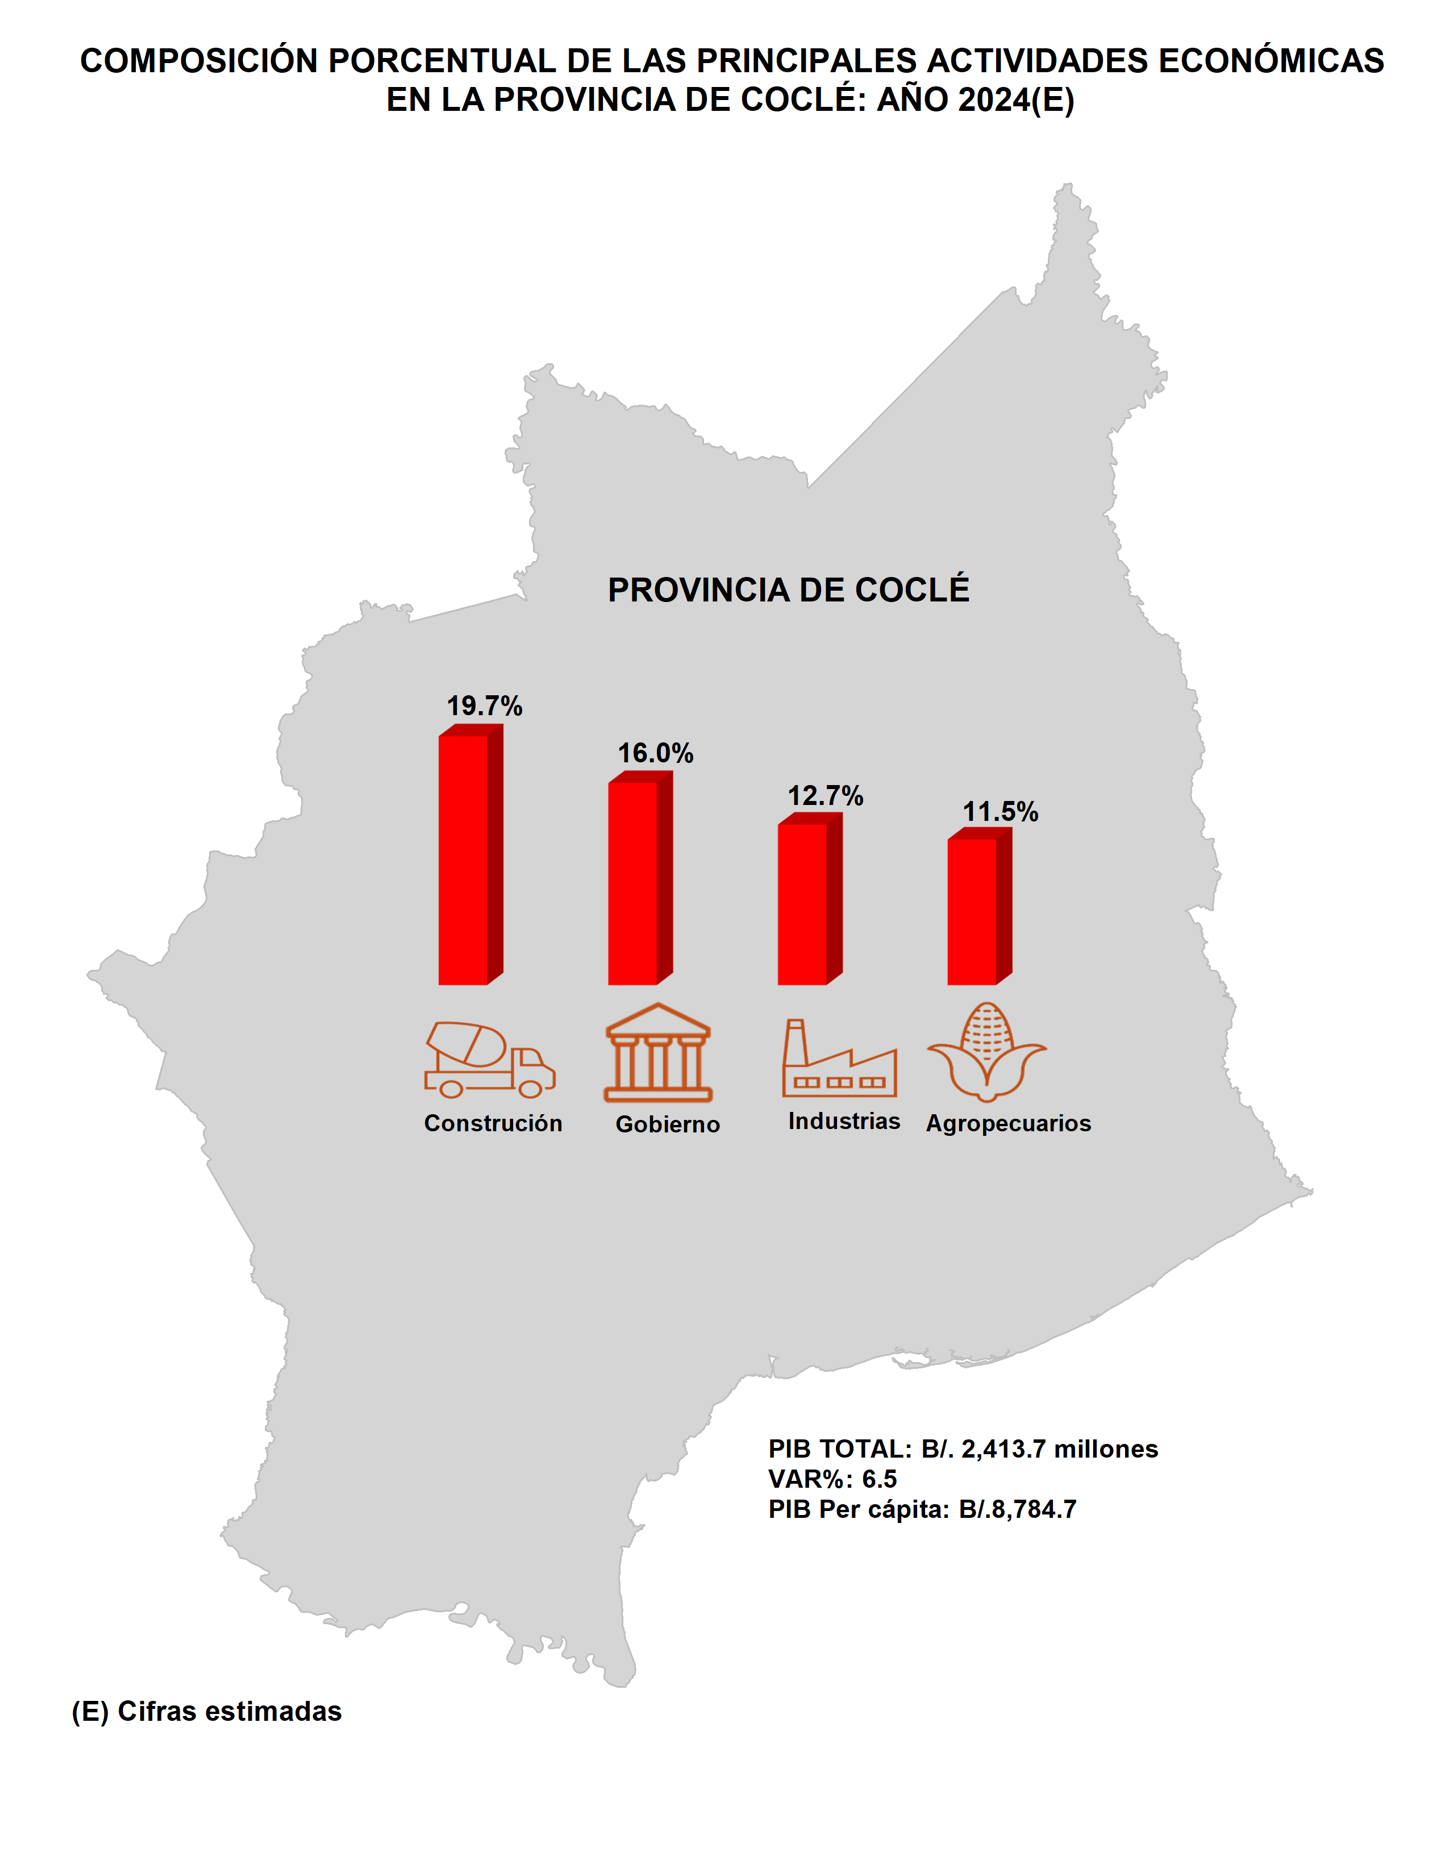
Índice

Colón
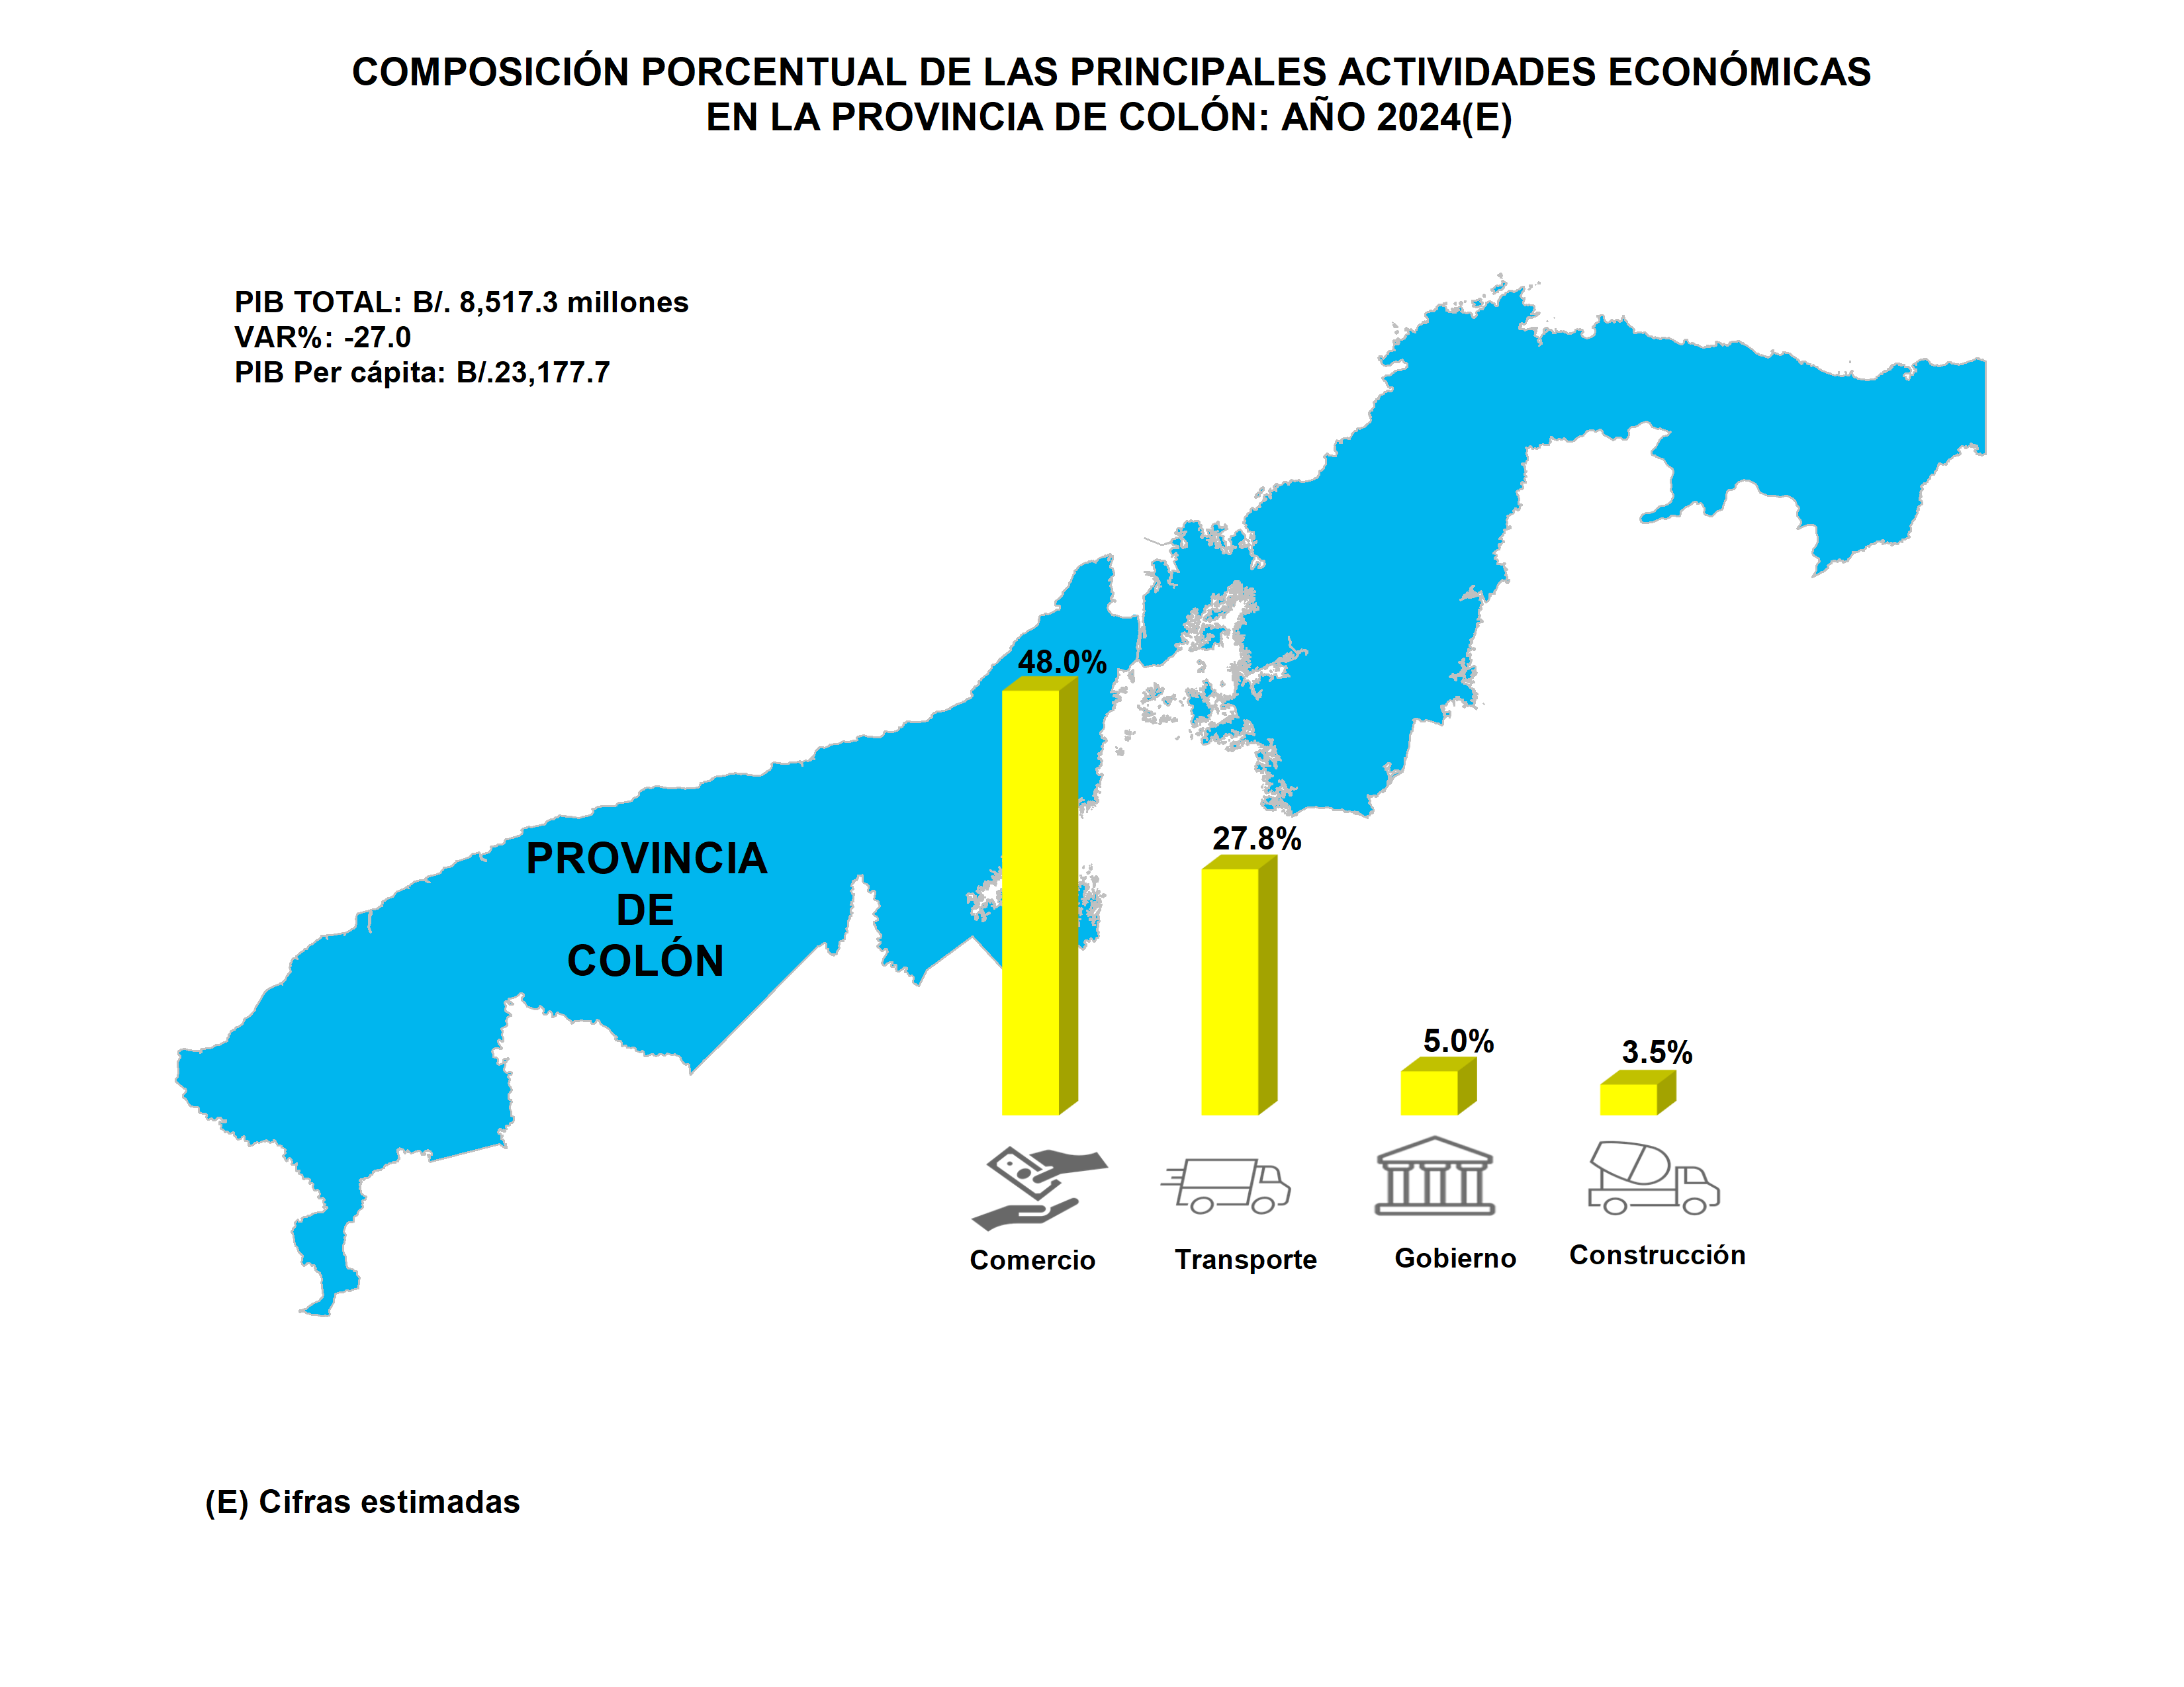
Índice

Chiriquí
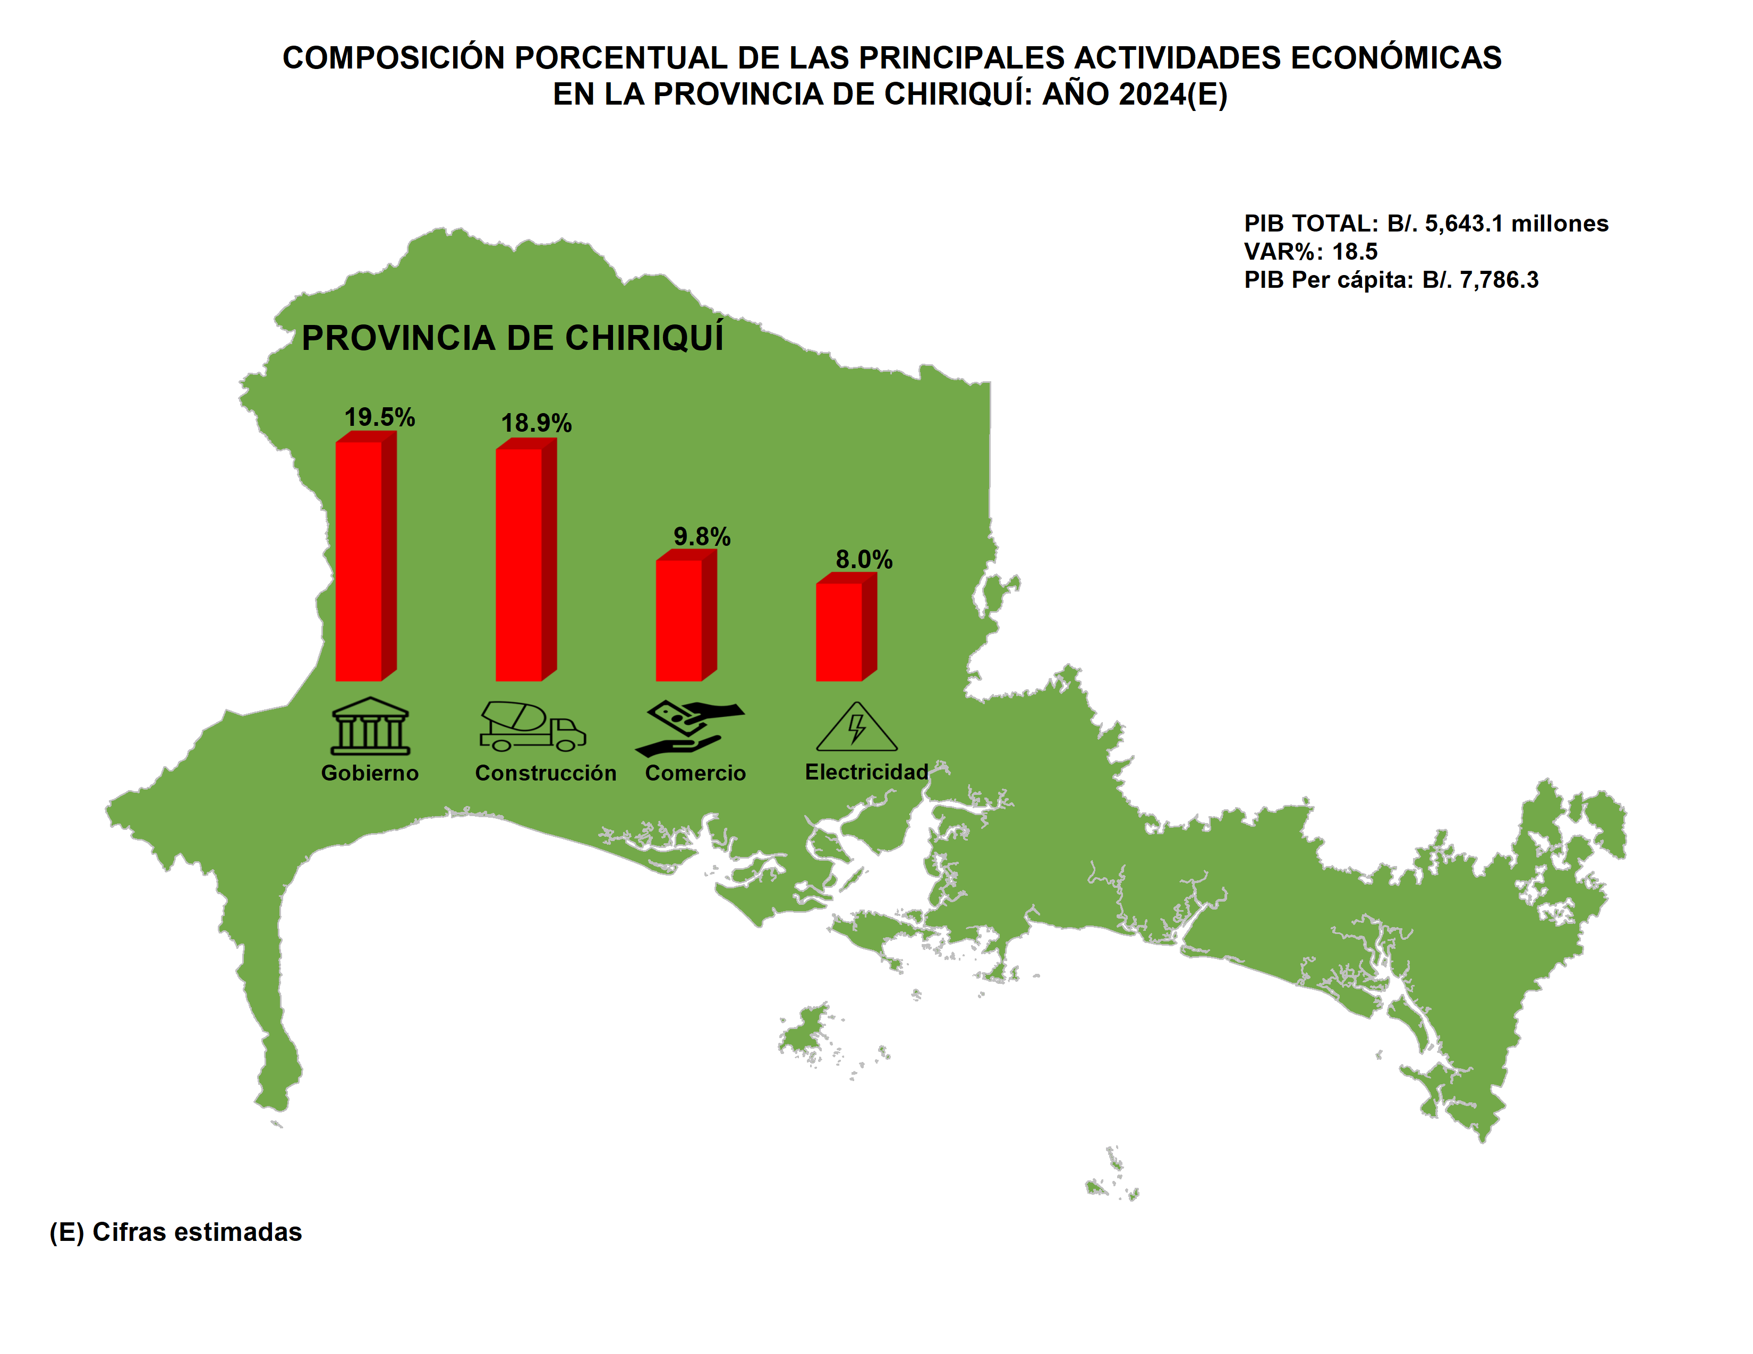
Índice

Darién
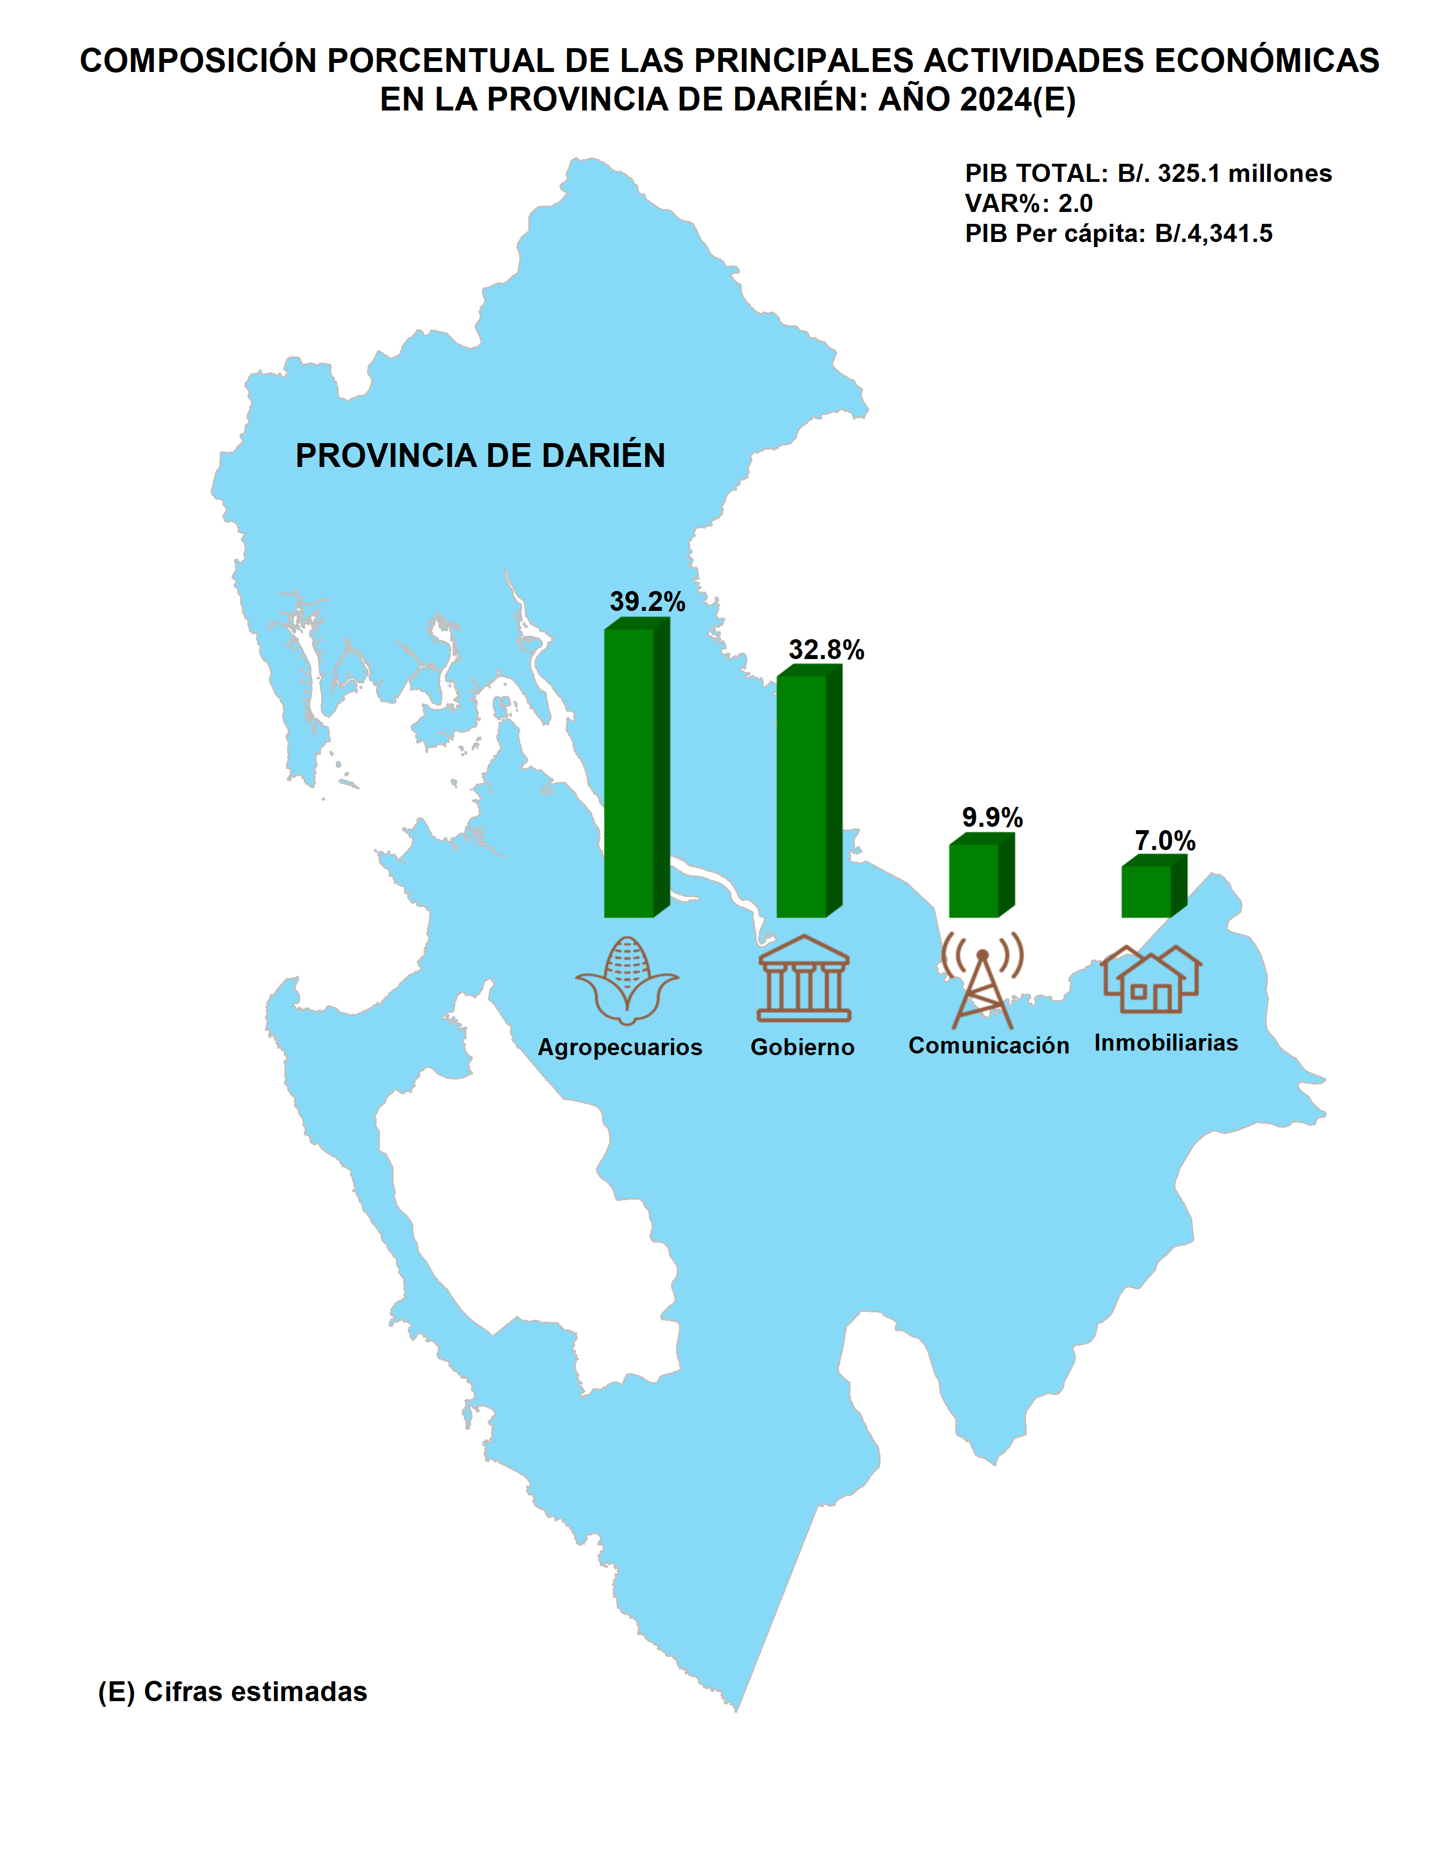
Índice

Herrera
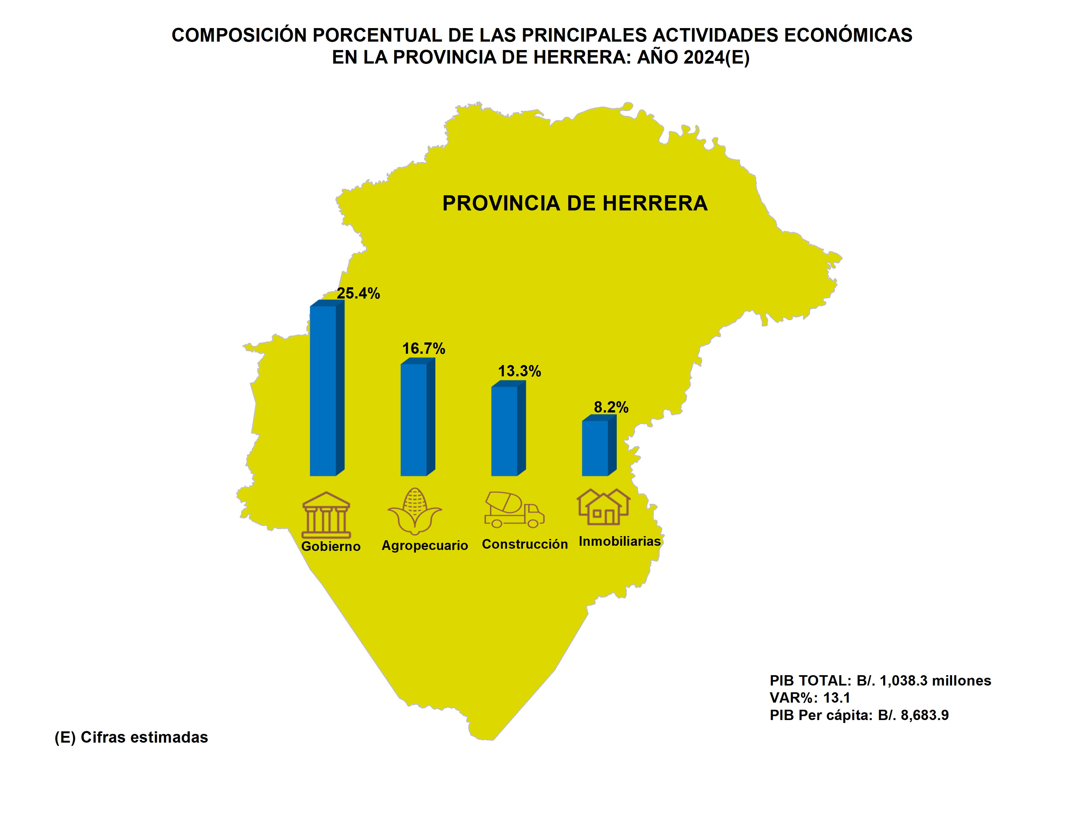
Índice

Los Santos
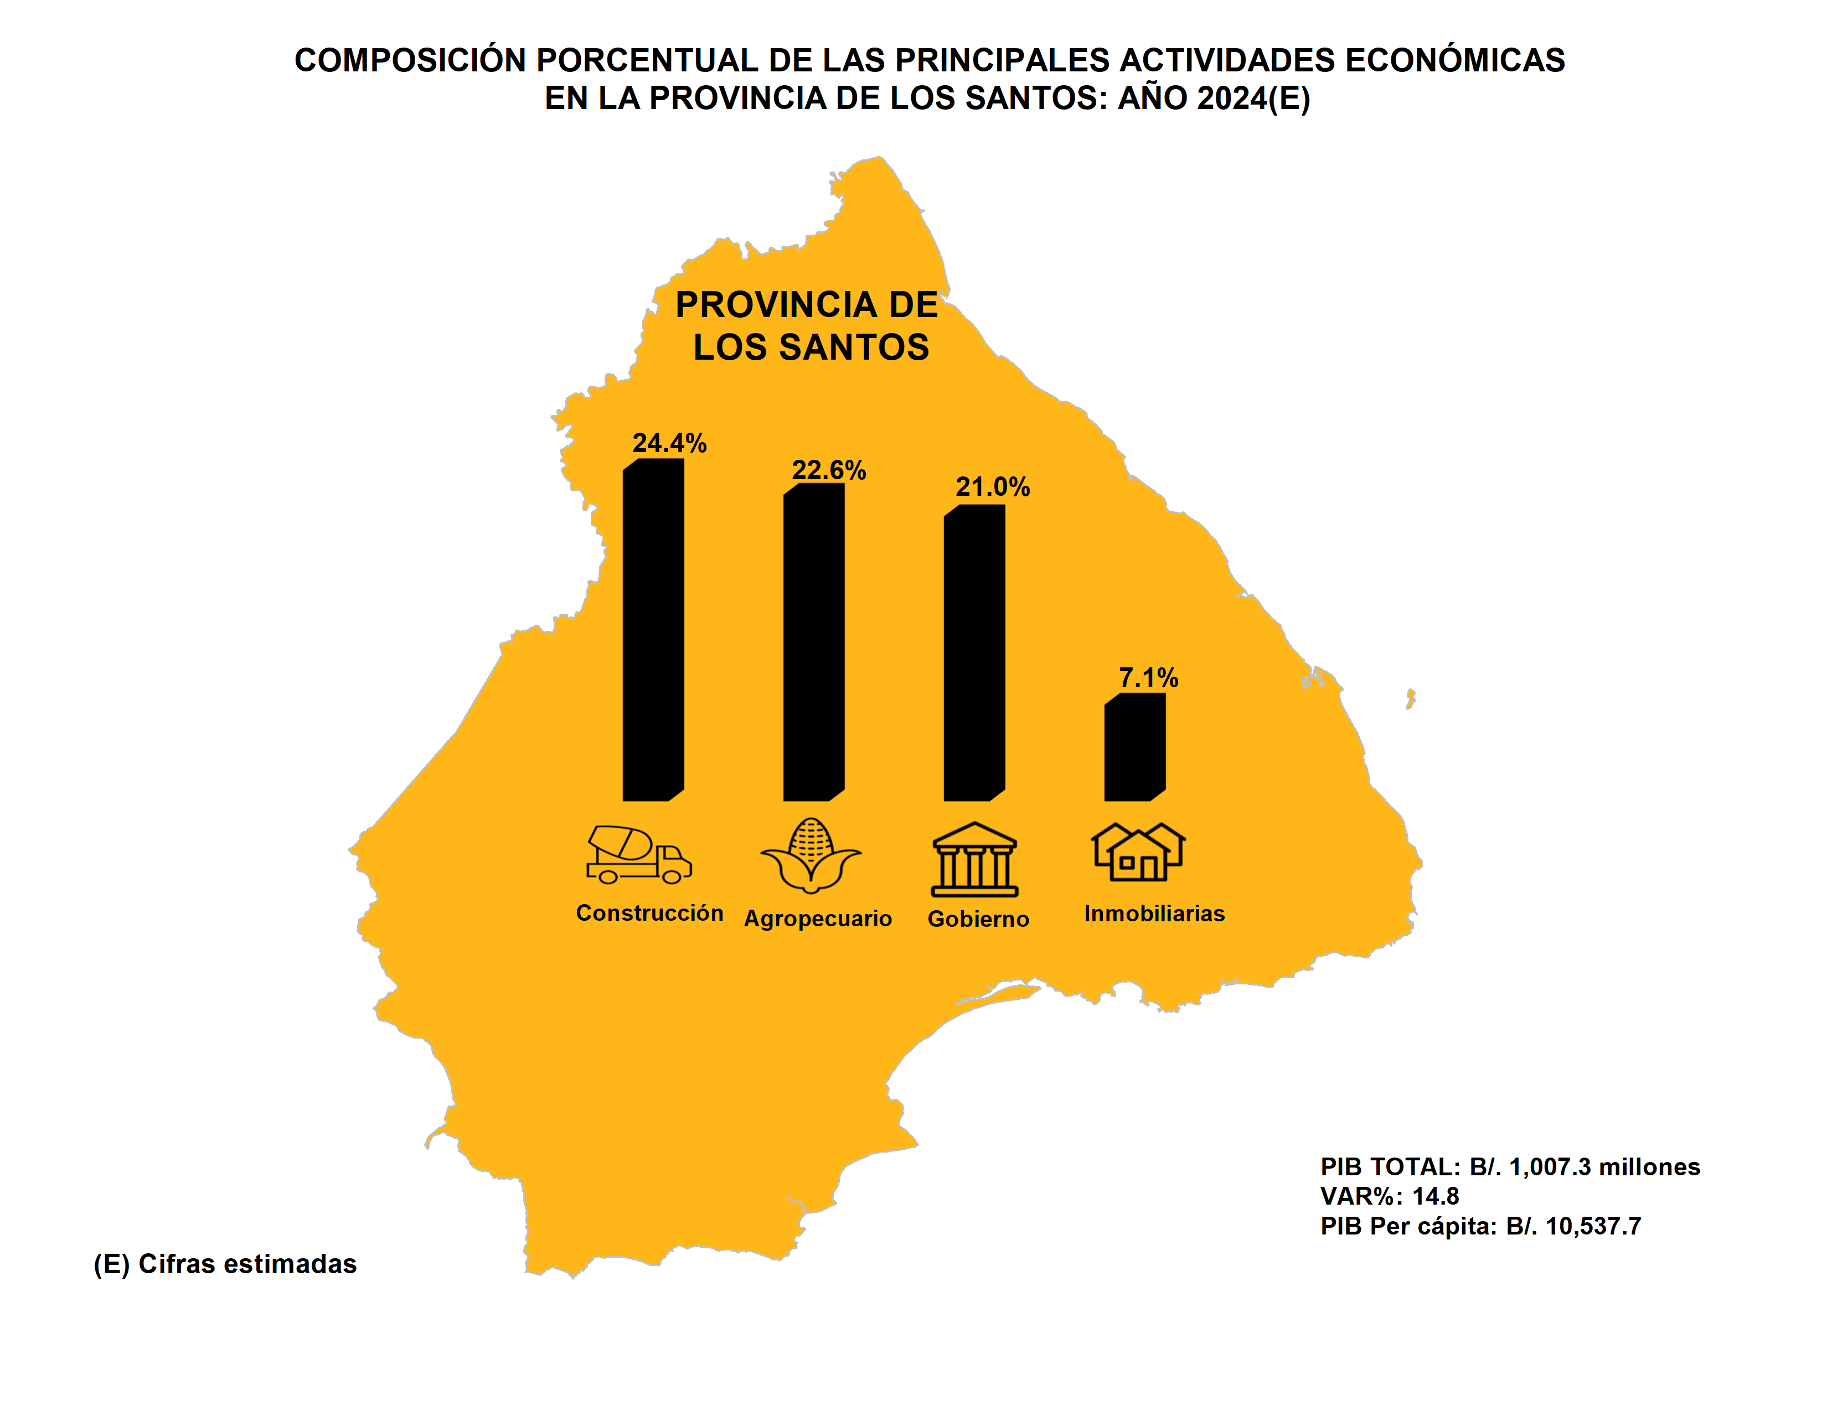
Índice

Panamá
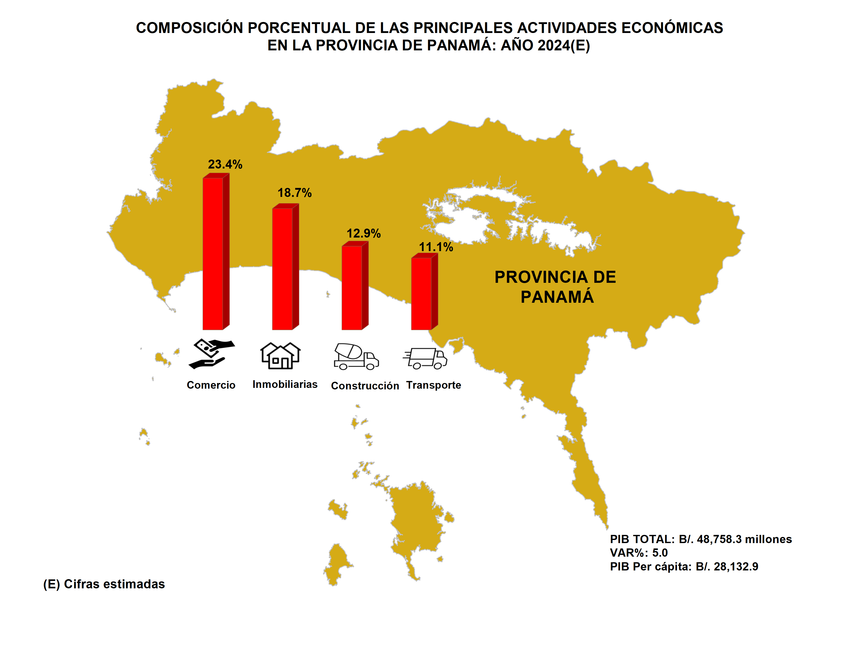
Índice

Panamá Oeste
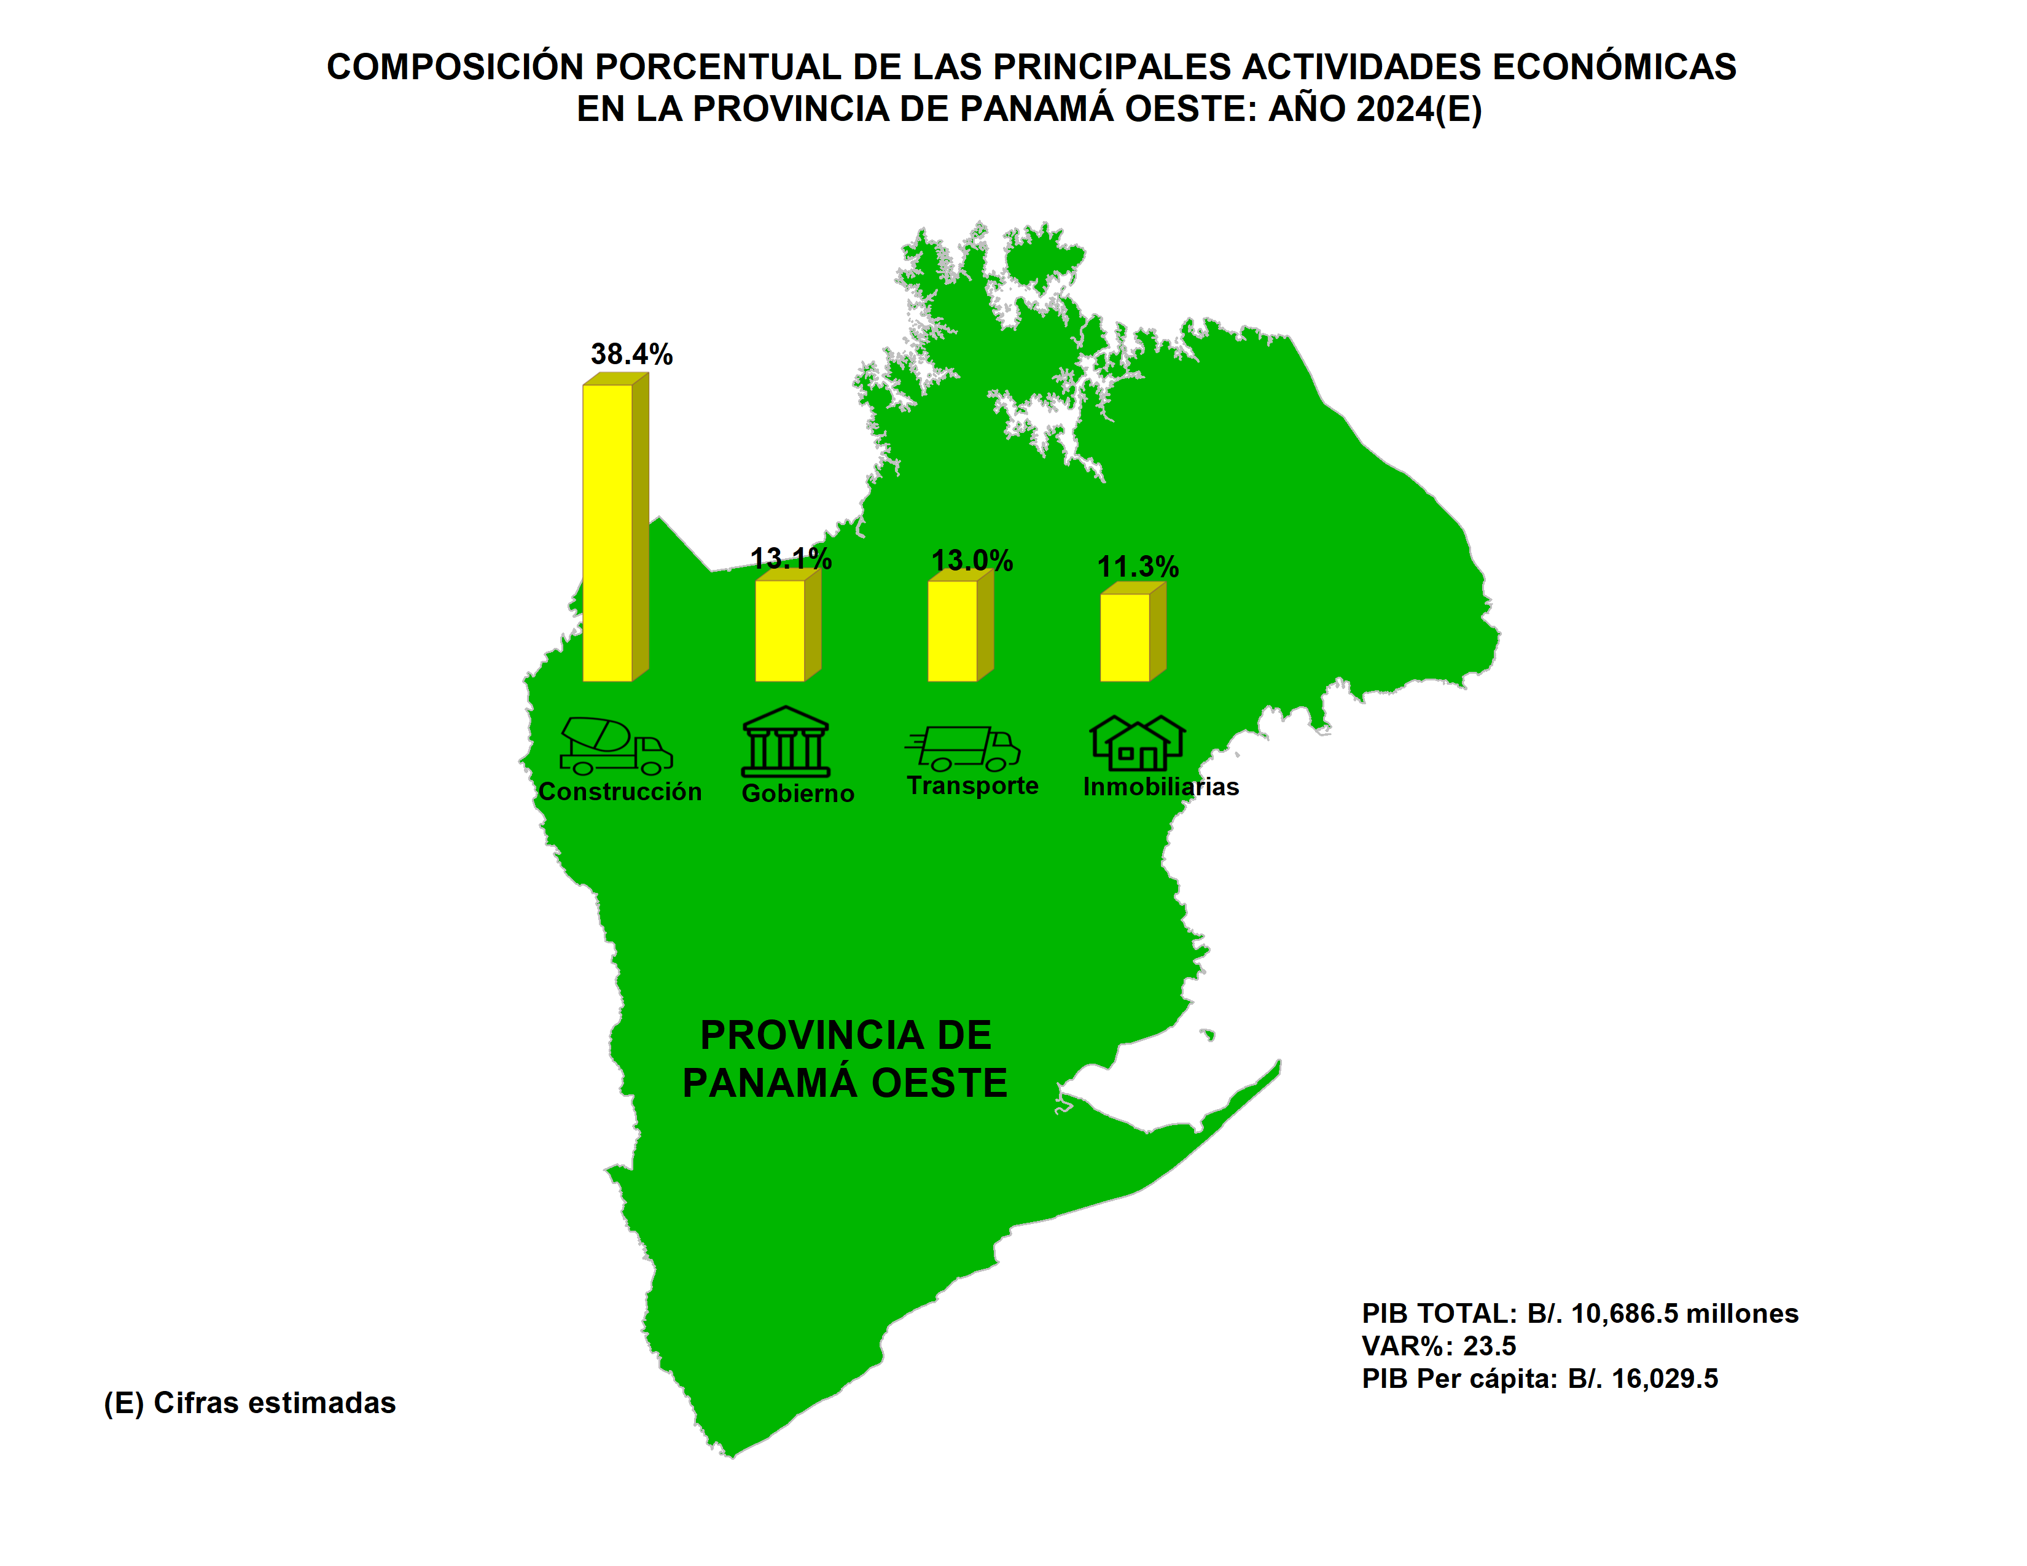
Índice

Veraguas
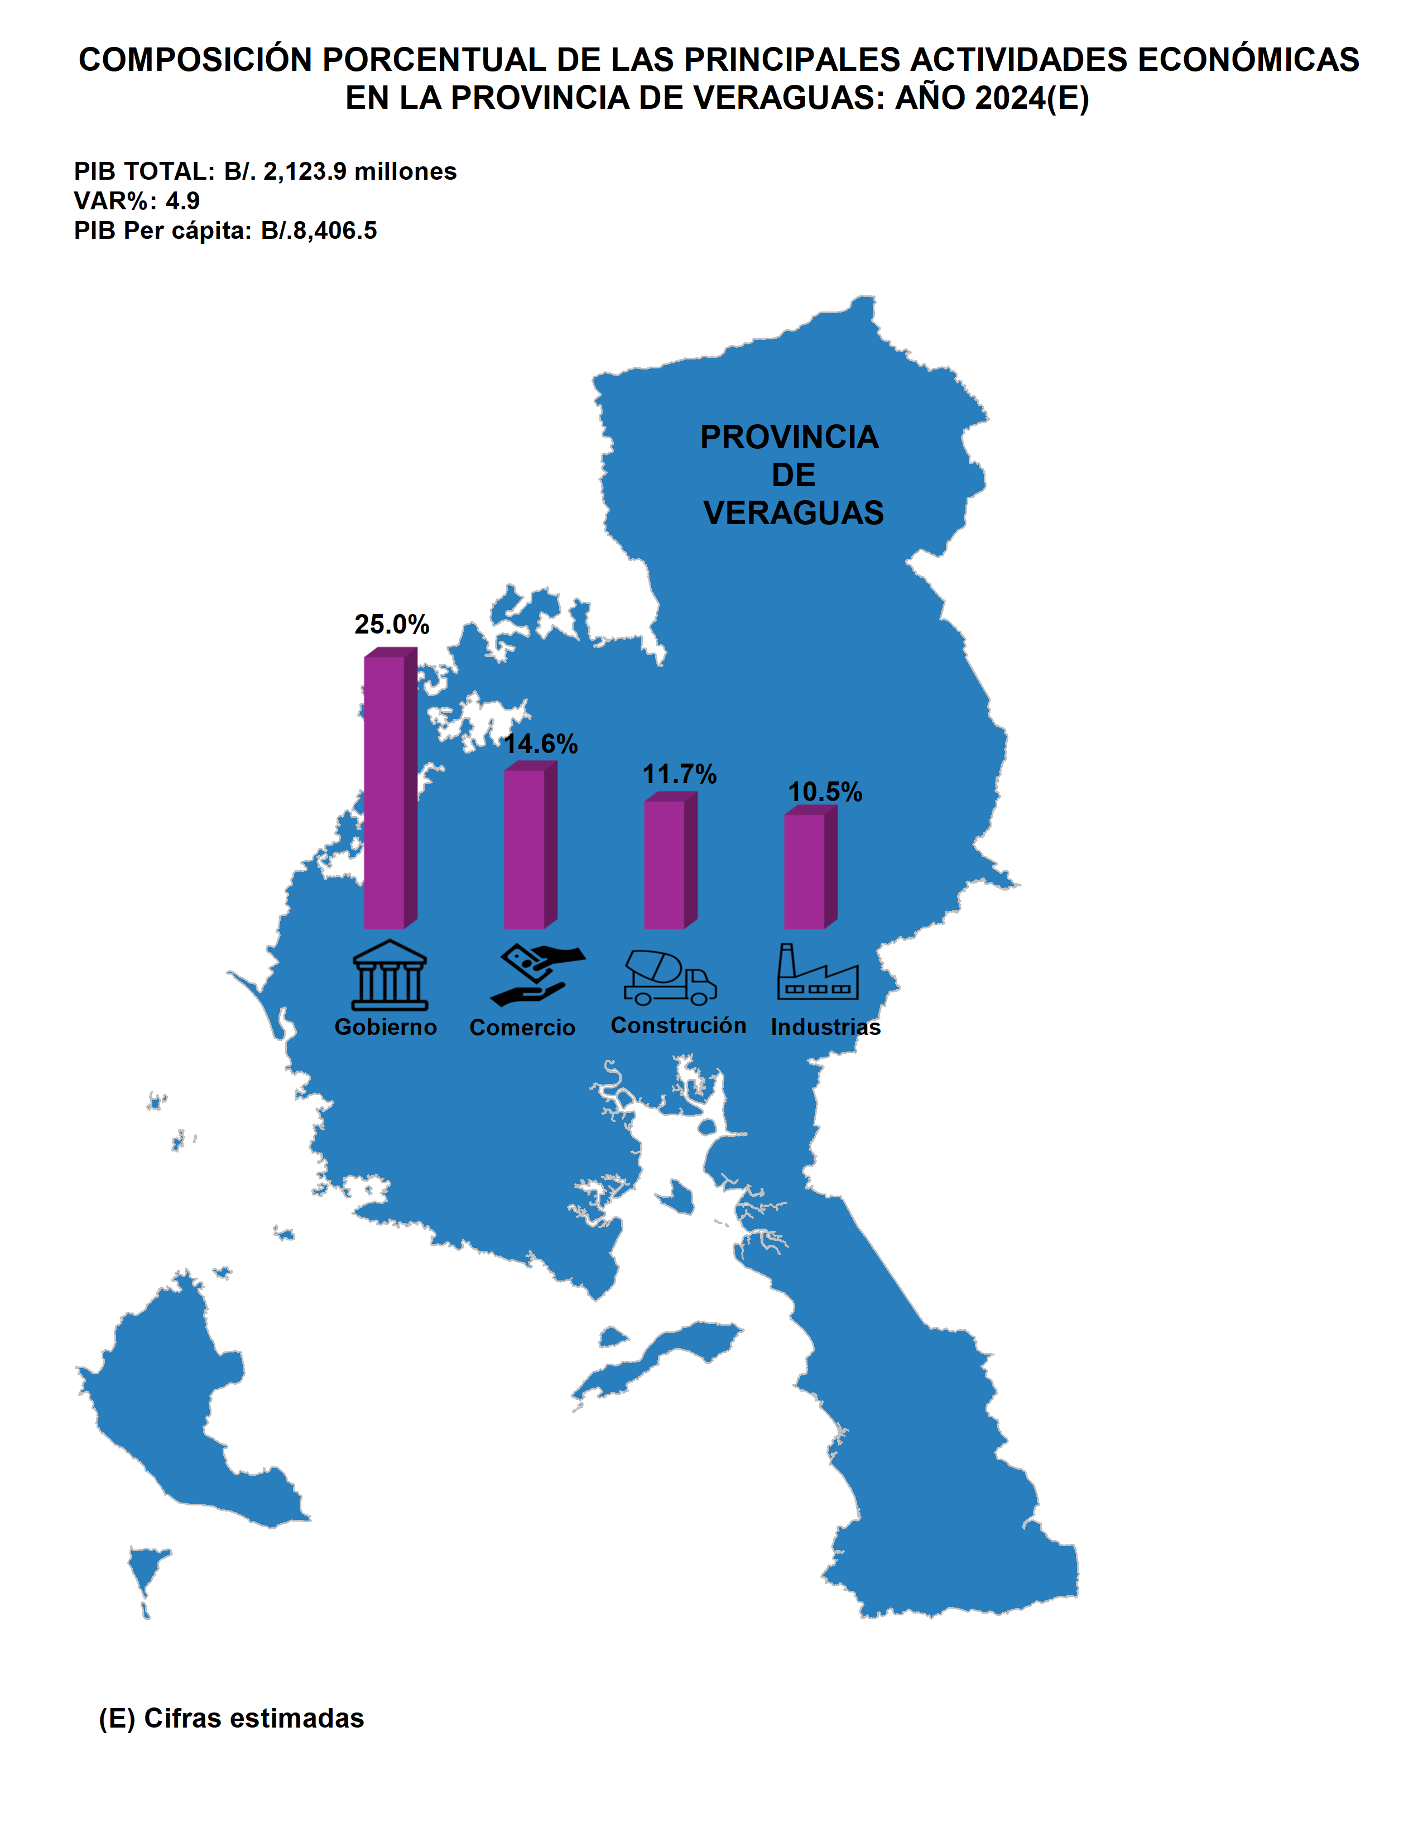
Índice

DICCIONARIO
DICCIONARIO

Contenido
CN - TRANSACCIONES DE CUENTAS NACIONALES
Idf_Transaccion | Transacción
B00101 | VALOR AGREGADO BRUTO / PRODUCTO INTERNO BRUTO - NAEG DE MERCADO
B00102 | VALOR AGREGADO BRUTO / PRODUCTO INTERNO BRUTO - NAEG PARA USO FINAL PROPIO
B00103 | VALOR AGREGADO BRUTO / PRODUCTO INTERNO BRUTO - NAEG DE NO MERCADO
B100101_01 | VALOR AGREGADO BRUTO DE LA PROVINCIA DE BOCAS DEL TORO
B100101_02 | VALOR AGREGADO BRUTO DE LA PROVINCIA DE COCLÉ
B100101_03 | VALOR AGREGADO BRUTO DE LA PROVINCIA DE COLÓN
B100101_04 | VALOR AGREGADO BRUTO DE LA PROVINCIA DE CHIRIQUÍ
B100101_05 | VALOR AGREGADO BRUTO DE LA PROVINCIA DE DARIÉN
B100101_06 | VALOR AGREGADO BRUTO DE LA PROVINCIA DE HERRERA
B100101_07 | VALOR AGREGADO BRUTO DE LA PROVINCIA DE LOS SANTOS
B100101_08 | VALOR AGREGADO BRUTO DE LA PROVINCIA DE PANAMÁ
B100101_09 | VALOR AGREGADO BRUTO DE LA PROVINCIA DE PANAMÁ OESTE
B100101_13 | VALOR AGREGADO BRUTO DE LA PROVINCIA DE VERAGUAS
IMP_01 | IMPUESTO DE LA PROVINCIA DE BOCAS DEL TORO
IMP_02 | IMPUESTO DE LA PROVINCIA DE COCLÉ
IMP_03 | IMPUESTO DE LA PROVINCIA DE COLÓN
IMP_04 | IMPUESTO DE LA PROVINCIA DE CHIRIQUÍ
IMP_05 | IMPUESTO DE LA PROVINCIA DE DARIÉN
IMP_06 | IMPUESTO DE LA PROVINCIA DE HERRERA
IMP_07 | IMPUESTO DE LA PROVINCIA DE LOS SANTOS
IMP_08 | IMPUESTO DE LA PROVINCIA DE PANAMÁ
IMP_09 | IMPUESTO DE LA PROVINCIA DE PANAMÁ OESTE
IMP_13 | IMPUESTO DE LA PROVINCIA DE VERAGUAS
PIB_01 | PRODUCTO INTERNO BRUTO DE LA PROVINCIA DE BOCAS DEL TORO
PIB_02 | PRODUCTO INTERNO BRUTO DE LA PROVINCIA DE COCLÉ
PIB_03 | PRODUCTO INTERNO BRUTO DE LA PROVINCIA DE COLÓN
PIB_04 | PRODUCTO INTERNO BRUTO DE LA PROVINCIA DE CHIRIQUÍ
PIB_05 | PRODUCTO INTERNO BRUTO DE LA PROVINCIA DE DARIÉN
PIB_06 | PRODUCTO INTERNO BRUTO DE LA PROVINCIA DE HERRERA
PIB_07 | PRODUCTO INTERNO BRUTO DE LA PROVINCIA DE LOS SANTOS
PIB_08 | PRODUCTO INTERNO BRUTO DE LA PROVINCIA DE PANAMÁ
PIB_09 | PRODUCTO INTERNO BRUTO DE LA PROVINCIA DE PANAMÁ OESTE
PIB_13 | PRODUCTO INTERNO BRUTO DE LA PROVINCIA DE VERAGUAS

CN - PRODUCTOS DE CUENTAS NACIONALES
Id_Producto | Producto
00 | TOTAL DE PRODUCTO
B.1 | VALOR AGREGADO

CN - ACTIVIDADES ECONOMICAS DE CUENTAS NACIONALES
Id_Actividad | Actividad
00 | TOTAL DE ACTIVIDAD ECONOMICA

CN - CATEGORIAS ECONÓMICAS DE CUENTAS NACIONALES
Idf_Rama | Rama
A | AGRICULTURA, GANADERÍA, CAZA, SILVICULTURA, PESCA Y ACTIVIDADES DE SERVICIOS CONEXAS
B | EXPLOTACIÓN DE MINAS Y CANTERAS
C | INDUSTRIAS MANUFACTURERAS
D_E | SUMINISTRO DE ELECTRICIDAD, GAS, VAPOR Y AIRE ACONDICIONADO; AGUA; ALCANTARILLADO, GESTIÓN DE DESECHOS Y ACTIVIDADES DE SANEAMIENTO
F | CONSTRUCCIÓN
G | COMERCIO AL POR MAYOR Y AL POR MENOR (INCLUYE ZONAS FRANCAS), REPARACIÓN DE VEHÍCULOS DE MOTOR Y MOTOCICLETAS
H | TRANSPORTE, ALMACENAMIENTO Y CORREO
I | HOTELES Y RESTAURANTES
J | INFORMACIÓN Y COMUNICACIÓN
K | ACTIVIDADES FINANCIERAS Y DE SEGUROS
L_M_N | ACTIVIDADES INMOBILIARIAS; PROFESIONALES, CIENTÍFICAS Y TÉCNICAS; ADMINISTRATIVAS Y SERVICIOS DE APOYO
P | ENSEÑANZA
Q | SERVICIOS SOCIALES Y RELACIONADOS CON LA SALUD HUMANA
R_S | ARTES, ENTRETENIMIENTO Y CREATIVIDAD; OTRAS ACTIVIDADES DE SERVICIO
F_UFP | CONSTRUCCIÓN DE USO FINAL PROPIO
L_UFP | ACTIVIDADES INMOBILIARIAS DE USO FINAL PROPIO
T | ACTIVIDADES DE LOS HOGARES EN CALIDAD DE EMPLEADORES
O | OTRA PRODUCCIÓN NO DE MERCADO
VAB | VALOR AGREGADO BRUTO
IMP | IMPUESTO MENOS SUBVENCIONES
PIB | PRODUCTO INTERNO BRUTO
PIBP_01 | PRODUCTO INTERNO BRUTO PER CÁPITA DE LA PROVINCIA DE BOCAS DEL TORO
PIBP_02 | PRODUCTO INTERNO BRUTO PER CÁPITA DE LA PROVINCIA DE COCLÉ
PIBP_03 | PRODUCTO INTERNO BRUTO PER CÁPITA DE LA PROVINCIA DE COLÓN
PIBP_04 | PRODUCTO INTERNO BRUTO PER CÁPITA DE LA PROVINCIA DE CHIRIQUÍ
PIBP_05 | PRODUCTO INTERNO BRUTO PER CÁPITA DE LA PROVINCIA DE DARIÉN
PIBP_06 | PRODUCTO INTERNO BRUTO PER CÁPITA DE LA PROVINCIA DE HERRERA
PIBP_07 | PRODUCTO INTERNO BRUTO PER CÁPITA DE LA PROVINCIA DE LOS SANTOS
PIBP_08 | PRODUCTO INTERNO BRUTO PER CÁPITA DE LA PROVINCIA DE PANAMÁ
PIBP_13 | PRODUCTO INTERNO BRUTO PER CÁPITA DE LA PROVINCIA DE PANAMÁ OESTE
PIBP_09 | PRODUCTO INTERNO BRUTO PER CÁPITA DE LA PROVINCIA DE VERAGUAS

CN - PRODUCTOS DE CUENTAS NACIONALES
Idf_Valoracion | VALORACIÓN
0301 | A PRECIOS CORRIENTES
0311 | EN MEDIDA DE VOLUMEN ENCADENADAS

